Dec Group Bills
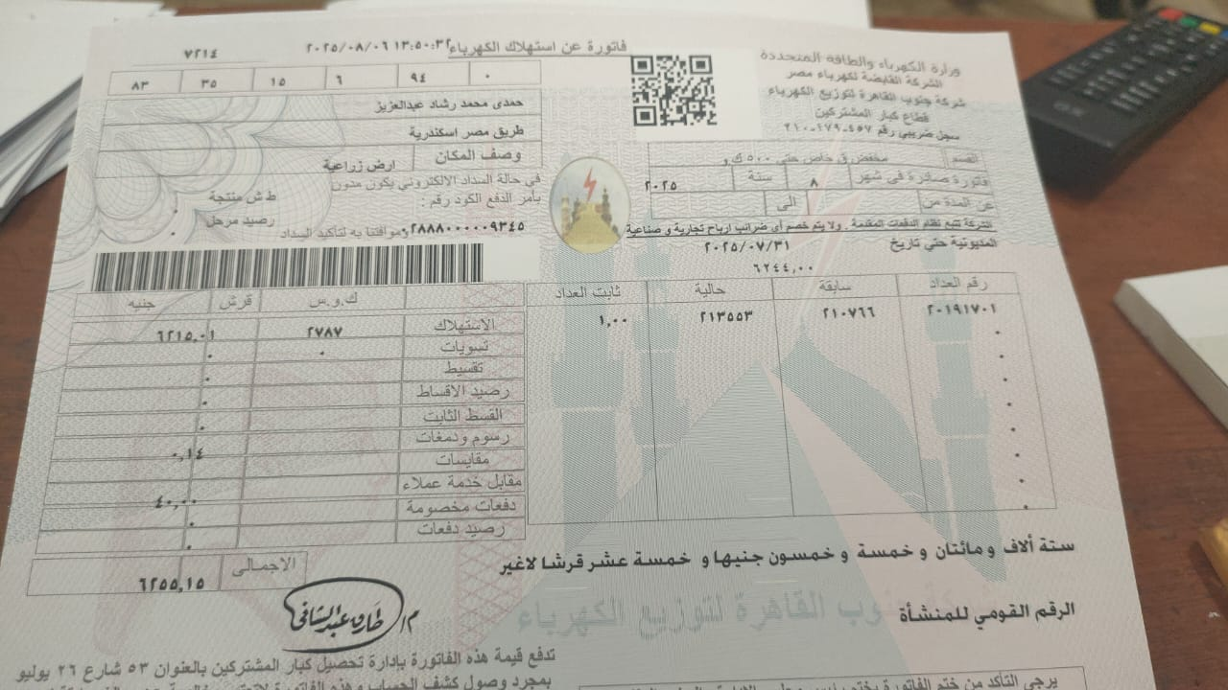
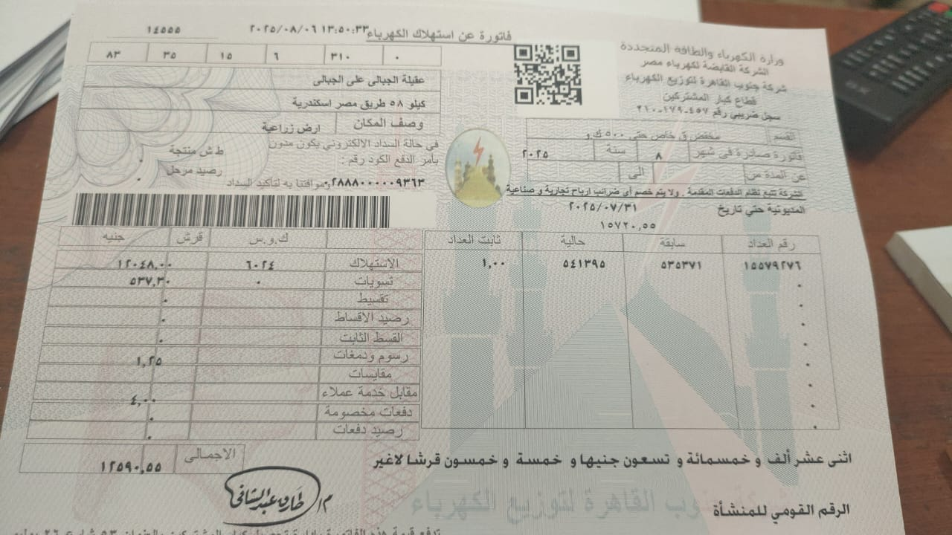
تاريخ طباعة المطالبة |  | 2025-08-29
ساعات اضافيه |  | 0
قيمة ساعات اضافيه |  | EGP 0.00
Month شهر |  | 7 |  | محول |  | فاتورة | من | الى | تاريخ استحقاق | صادرة في
Size in Fedan عدد الافدنة |  | 78.50 |  | Transformer |  | Bill | From | To | payment due | issued date
Bills فواتير كهرباء |  | EGP 18,845.70 |  | 1-A |  | EGP 12,590.55 |  | 30/07/2025 |  | 8
Maintenance الصيانة الكهرباء |  | EGP 0.00 |  | 1-A
220 v Elect 220 فولت / انارة |  | EGP 4,350.00 |  | 1-A
3V Elect 3 فاز / مياة |  | EGP 14,495.70 |  | 2-H |  | EGP 6,255.15 |  | 30/07/2025 |  | 8
wages رواتب |  | EGP 6,068.99 |  | 2-H
Total hours مجموع الساعات |  | 155 |  | 2-H
صيانة المياه و الابار |  | EGP 20,000.00
price per hour قيمة الساعة |  | EGP 93.52 |  |  |  | EGP 18,845.70 | مجموعة اللواء عزالدين امين

 | Nameالاسم | نصيب | مساحة | رواتب | ساعات مياة | 3 فاز | 220 فولت | صيانة |  | اجمالي
 |  | Share | Area | Wages | Water Hours | 3V Elect | 220v Elect | كهرباء | مياه | Total
1 | م/حمدي رشاد | 0.00% | 10 | EGP 773.12 | 0 | EGP 0.00 | EGP 0.00 | EGP 0.00 | EGP 0.00 | EGP 773.12

2 | لواء/ عزالدين امين | 0.00% | 10 | EGP 773.12 | 0 | EGP 0.00 | EGP 3,150.00 | EGP 0.00 | EGP 0.00 | EGP 3,923.12

3 | د/نافع عبد الهادي | 0.00% | 20 | EGP 1,546.24 | 0 | EGP 0.00 | EGP 0.00 | EGP 0.00 | EGP 0.00 | EGP 1,546.24

4 | د/شريف المفتي | 0.00% | 10 | EGP 773.12 | 43 | EGP 4,021.39 | EGP 200.00 | EGP 0.00 | EGP 0.00 | EGP 4,994.51

5 | د/وليد شعبان | 0.00% | 5 | EGP 386.56 | 33 | EGP 3,086.18 | EGP 0.00 | EGP 0.00 | EGP 0.00 | EGP 3,472.74

6 | د/فاروق صالح | 0.00% | 10 | EGP 773.12 | 36 | EGP 3,366.74 | EGP 400.00 | EGP 0.00 | EGP 0.00 | EGP 4,539.86

7 | الحاجه خديجة منير | 0.00% | 2 | EGP 154.62 | 17 | EGP 1,589.85 | EGP 0.00 | EGP 0.00 | EGP 0.00 | EGP 1,744.47

8 | الحاج سيد | 0.00% | 5 | EGP 386.56 | 7 | EGP 654.64 | EGP 200.00 | EGP 0.00 | EGP 0.00 | EGP 1,241.20

9 | لواء/ علاء عزام | 0.00% | 5 | EGP 386.56 | 12 | EGP 1,122.25 | EGP 400.00 | EGP 0.00 | EGP 0.00 | EGP 1,908.81

10 | أ / ايهاب وهدان | 0.00% | 1.5 | EGP 115.97 | 7 | EGP 654.64 | EGP 0.00 | EGP 0.00 | EGP 0.00 | EGP 770.61

Total المجموع |  | 0.00% | 78.50 | EGP 6,068.99 | 155 | EGP 14,495.70 | EGP 4,350.00 | 0.00 | 0.00 | EGP 24,914.69

